상품제안서
시니바이트 디아고 칫솔 치약 세트(국내생산) | 상품코드: S45125

 |  |  |  |  |  |  | 02-713-8555 | www.synergygift.co.kr
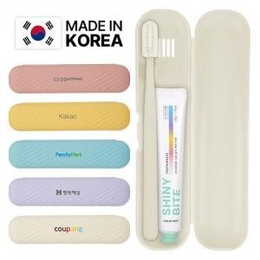

【상세/제작정보】 | <p style="text-align: center; " align="center">&nbsp;</p>

【인쇄/포장옵션】 | / 포장지포장

【공급단가】 | 수량 | 100~ | 500~ | 1,000~ | 5,000~ | 10,000~
*VAT별도 | 단가 | 3,060원 | 2,850원 | 2,780원 | 2,680원 | 2,640원

【상품 URL】 | https://www.synergygift.co.kr:443/src/goods_detail.php?gdno=45125

